Sheet1
综采支架压力综合日报表【报表日期2018-01-08】
单位：兆帕 工作面名称：4109工作面 认证编号： 打印日期：2018-01-08
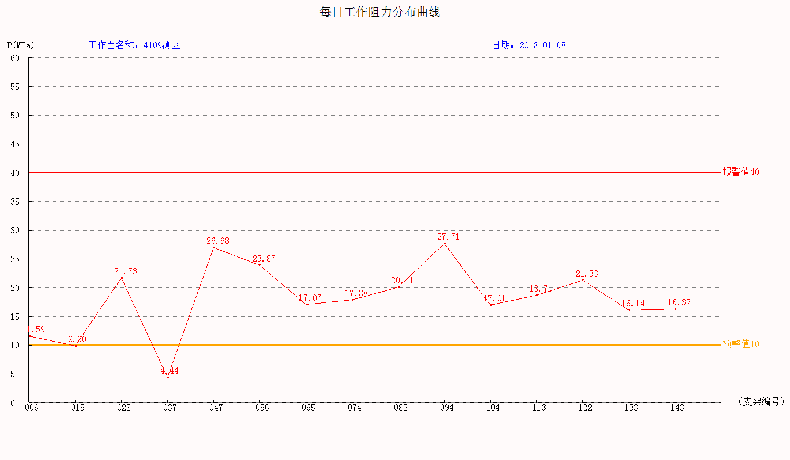
监测数据统计表：
工作面工作阻力统计： |  | 正面 |  | 上部 |  | 中部 |  | 下部
 |  | 最大 | 最小 | 最大 | 最小 | 最大 | 最小 | 最大 | 最小
 |  | 平均 |  | 平均 |  | 平均 |  | 平均
 |  | 44.67 | 0.28
 |  | 19.248
分机编号 | 支架编号 | 安装位置 |  | 工作阻力 |  | 初撑力 |  | 末阻力
 |  |  |  | 最大 | 平均 | 最大 | 平均 | 最大 | 平均
15 | 6 | System.Byte[] |  | 28.29 | 17.76 | 24.27 | 21.44 | 18.69 | 12.83
14 | 15 | System.Byte[] |  | 21.99 | 13.88 | 20.17 | 19.01 | 21.92 | 15.52
13 | 28 | System.Byte[] |  | 44.67 | 22.84 | 20.74 | 17.28 | 33.4 | 20.05
12 | 37 | System.Byte[] |  | 25.96 | 13.36 | 15.32 | 15.32 | 14.15 | 11.84
11 | 47 | System.Byte[] |  | 42.85 | 28.4 | 24.86 | 19.75 | 36.68 | 28.57

监测分析结论：

区队意见：

